注意点
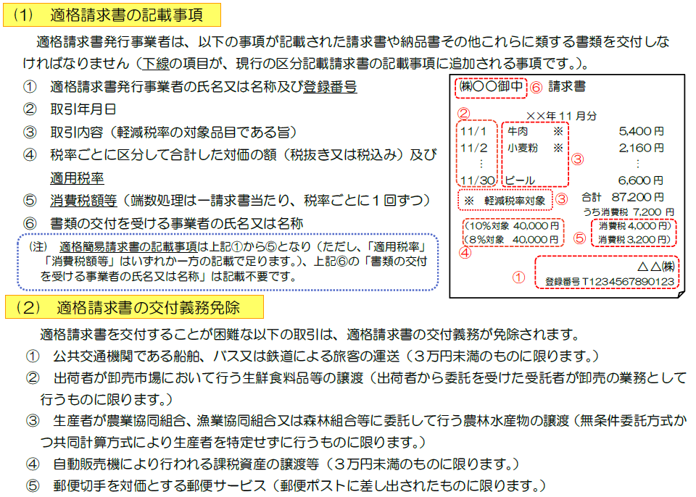

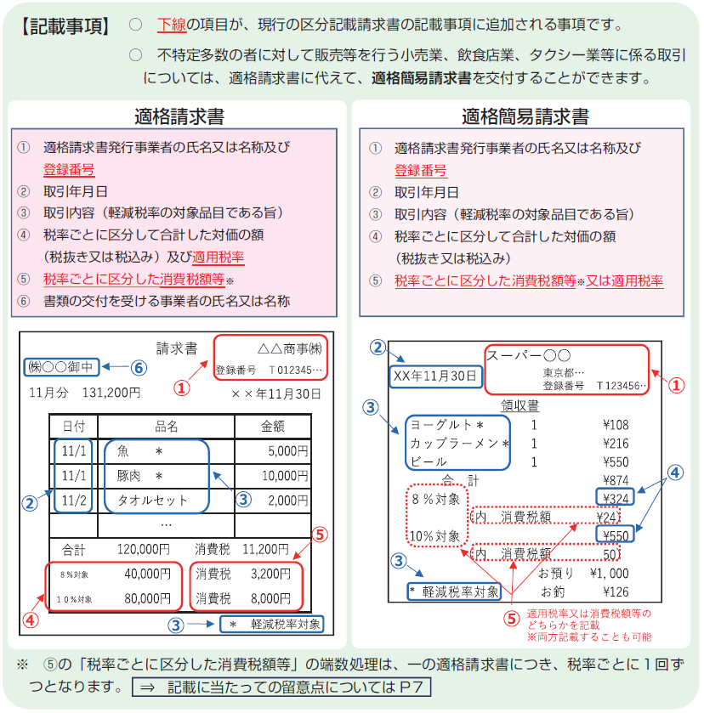

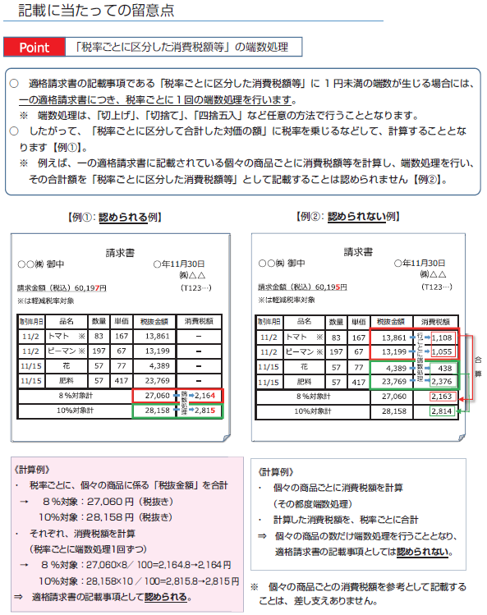

記入例
 |  |  |  |  |  |  |  | 請求書

代表者印を押印してください。
令和6年1月1日請求日からは押印省略できます。
市立宇和島病院 |  |  |  |  |  |  |  |  | 様 |  |  |  |  |  |  |  |  | 令和 |  |  | 年 |  |  | 月 |  |  | 日
宇和島市病院事業管理者

 |  |  |  |  |  |  |  |  |  |  | （住 所） |  |  |  | 宇和島市○○町○丁目○-○
㊞
 |  |  |  |  |  |  |  |  |  |  |  |  |  |  | ㈱○○
 |  |  |  |  |  |  |  |  |  |  | （氏 名） |  |  |  | 代表取締役 ○○ ○○

 |  |  |  |  |  |  |  |  |  |  | （登録番号 |  |  |  | T | 1234567890123 |  |  |  |  |  |  |  |  | ）
 |  |  |  |  |  |  |  |  |  |  | 発行責任者氏名 |  |  |  |  |  |  | △△ △△
 |  |  |  |  |  |  |  |  |  |  | 担当者氏名 |  |  |  |  |  |  | □□ □□ |  |  |  |  |  |  |  | 注1
 |  |  |  |  |  |  |  |  |  |  | 担当者連絡先 ℡ |  |  |  |  |  |  | ○○○○-○○-○○○○

 |  |  | 下記のとおり請求します。

 |  |  |  |  |  |  |  |  | 億 |  | 千 |  | 百 |  | 十 |  | 万 |  | 千 |  | 百 |  | 十 |  | 円
 |  |  |  | 金 額 |  |  |  |  |  |  |  |  |  | ￥ |  | 1 |  | 1 |  | 9 |  | 7 |  | 2

振込先 口座情報 |  |  |  | ○○ |  |  | 銀行 |  | ○○ |  |  |  |  | 支店 |  |  |  | 種目 |  |  | 当座 ・ 普通
 |  |  |  |  |  |  |  |  |  |  |  |  |  | 支所
 |  |  |  |  |  |  | 農協 |  |  |  |  |  |  | 出張所 |  |  |  | 番号 |  |  | 1234567
半角カタカナで記載してください。
※小文字は全て大文字としてください。
（「ｼｬ・ﾋﾞｮ」は「ｼﾔ・ﾋﾞﾖ」と記載）
 |  |  |  | 口座名義人 |  |  | ｶ)ﾏﾙﾏﾙ

 |  |  |  |  |  | ※カタカナで記入
（摘要）

 |  |  |  |  |  |  |  |  |  | 内訳書

納入月日 |  |  | 品名 |  |  |  |  |  |  |  |  |  |  | 数量 |  | 単位 |  | 単価 |  |  |  |  | 金額
年 | 月 | 日 |  |  |  |  |  |  |  |  |  |  |  |  |  |  |  |  |  |  |  | 円 |  |  |  |  |  | 円
○ | ○ | ○ | ○○○○ |  |  |  |  |  |  |  |  | ※ |  | 2 |  | 本 |  | 450 |  |  |  |  | 900
〃 | 〃 | 〃 | △△△△ |  |  |  |  |  |  |  |  |  |  | 1 |  | 式 |  |  |  |  |  |  | 10,000
軽減税率の対象となるものは「※」を記載してください。（10％は記載不用）
「一式」の場合は単価記載不要

税率ごとに小計し消費税額を記載してください。
 |  |  | 小 計 （8％対象） |  |  |  |  |  |  |  |  |  |  |  |  |  |  |  |  |  |  |  | 900
 |  |  | 消費税 （8％） |  |  |  |  |  |  |  |  |  |  |  |  |  |  |  |  |  |  |  | 72
 |  |  | 小 計 （10％対象） |  |  |  |  |  |  |  |  |  |  |  |  |  |  |  |  |  |  |  | 10,000
 |  |  | 消費税 （10％） |  |  |  |  |  |  |  |  |  |  |  |  |  |  |  |  |  |  |  | 1,000
 |  |  |  |  | 合計 |  |  |  |  |  |  |  |  |  |  |  |  |  |  |  |  |  | 11,972
 | ※：軽減税率対象品目
 |  |  |  |  |  |  |  |  |  |  |  |  |  |  |  |  |  |  |  |  |  |  | （病院局 使用欄） |  |  | 確認欄
 | 注1：押印を省略する場合は記入してください。 |  |  |  |  |  |  |  |  |  |  |  |  |  |  |  |  |  |  |  |  |  | □ 郵送 □ 窓口

